상품제안서
수첩형 홍보밴드 11호 | 상품코드: F14539

 |  |  |  |  |  |  | 02-412-0044 | www.easy1.co.kr
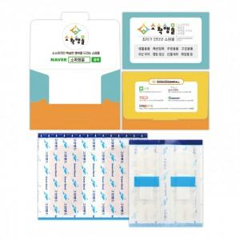

【상세/제작정보】 | 원하는 디자인으로 인쇄 가능한 맞춤형 밴드케이스

【인쇄/포장옵션】 | 풀칼라 / 비규격미포장

【공급단가】 | 수량 | 1,000~ | 2,000~ | 3,000~ | 5,000~ | 10,000~
*VAT별도 | 단가 | 490원 | 470원 | 450원 | 430원 | 420원

【상품 URL】 | https://dev.easy1.co.kr:443/src/goods_detail.php?gdno=14539

